Oppskrift
Paradiso Lasagne med salat og Hvitløks-PaniniParadiso Lasagne med salat og Hvitløks-Panini
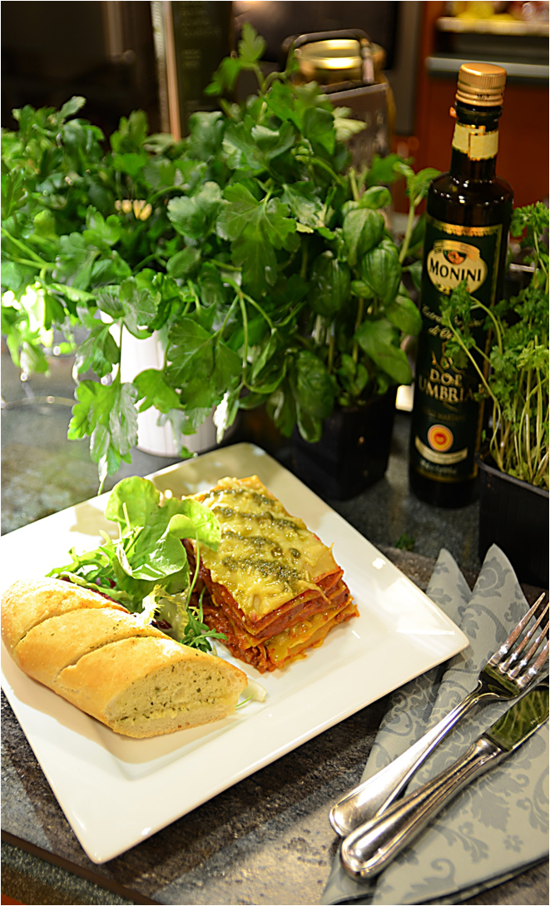

Oppskriften er beregnet til 1/1 Gastronormbakk. Varm oljen i en stor, tykkbunnet kasserolle og tilsett løk, gulrøtter, sjampinjonger, bacon og hvitløk. La alt surre i 1-2 minutter. Tilsett Tacokjøttet og brun det hele i 2 minutter.Tilsett hakkede tomater, tomatpuré, vin og fond. Krydre med salt og pepper etter smak. La det hele koke opp. Skru varmen litt ned og la alt småkoke under lokk i ca. 35 minutter. Lag béchamelsausen imens: La melken få et oppkok, ta den så av varmen. Smelt smøret i en kasserolle, tilsett melet og la jevningen surre over svak varme i 2 minutter, mens du hele tiden rører med en teskje. Ta jevningen av varmen og spe den med melken, litt etter litt. Rør godt etter hver tilsetning, slik at det ikke blir klumper. La sausen koke langsomt opp og så småkoke under stadig omrøring til den er passe tykk, 2-3 minutter. Krydre med salt og pepper etter smak. Legg en lasagneplate i bunnen av en smurt gastronormbakk. Hell på et lag med kjøttsaus og béchamel. Dekk med 1 lasagneplate og hell mer av kjøttsausen og béchamelsausen over. Gjenta til alt er det er lagt på 6 lag plater, med sauser mellom, og på toppen. Dryss reven parmesan-ost på toppen. Sett formen på en bakeplate og la den stå i ovnen ved 180 C til toppen er boblende og har fått fin brunfarge, ca. 30 minutter. La lasagnen sette seg før servering Tilbehør: Pesto, Hvitløks-panini og frisk salat. Oppskriften er beregnet til 1/1 Gastronormbakk. Varm oljen i en stor, tykkbunnet kasserolle og tilsett løk, gulrøtter, sjampinjonger, bacon og hvitløk. La alt surre i 1-2 minutter. Tilsett Tacokjøttet og brun det hele i 2 minutter.Tilsett hakkede tomater, tomatpuré, vin og fond. Krydre med salt og pepper etter smak. La det hele koke opp. Skru varmen litt ned og la alt småkoke under lokk i ca. 35 minutter. Lag béchamelsausen imens: La melken få et oppkok, ta den så av varmen. Smelt smøret i en kasserolle, tilsett melet og la jevningen surre over svak varme i 2 minutter, mens du hele tiden rører med en te
Number of servingsNumber of servings | 1
EPDEPD | ProductProduct | Per servingPer serving |  | TotalTotal |  | QtyPerPackQtyPerPack | PackSizePackSize | PackUnitPackUnit | PackagingPackaging | ItemsItems
388272388272 | Lasagneplater Fersk *(Egg,Gluten,Hvete gluten)Lasagneplater Fersk *(Egg,Gluten,Hvete gluten) | 0.05 | kgkg | 0 | kgkg | 1 | 10 | kgkg | 1x10kg1x10kg | 0
590836590836 | Olivenolje Olivenolje | 0.005 | ll | 0 | ll | 4 | 5 | ll | 4x5l4x5l | 0
 | Terina Tacokjøtt stekt Terina Tacokjøtt stekt | 0.05 | kgkg | 0 | kgkg |  |  |  |  | 0
 | Diced Tomatoes Diced Tomatoes | 0.035 | kgkg | 0 | kgkg |  |  |  |  | 0
40482604048260 | Tomatpuré Tomatpuré | 3 | gg | 0 | gg | 12 | 850 | gg | 12x850g12x850g | 0
10171691017169 | Oksefond m/rødvin *(Selleri)Oksefond m/rødvin *(Selleri) | 0.02 | ll | 0 | ll | 6 | 1 | ll | 6x1l6x1l | 0
 | Løk, finhakket Løk, finhakket | 0.25 | stkstk | 0 | stkstk |  |  |  |  | 0
 | Gulrøtter, ternet Gulrøtter, ternet | 20 | gg | 0 | gg |  |  |  |  | 0
27257452725745 | Villsoppblanding Villsoppblanding | 0.02 | kgkg | 0 | kgkg | 6 | 1 | kgkg | 6x1kg6x1kg | 0
 | Hvitløk, hakket Hvitløk, hakket | 0.25 | stkstk | 0 | stkstk |  |  |  |  | 0
 | Bacon, ternet Bacon, ternet | 10 | gg | 0 | gg |  |  |  |  | 0
 | Hvitvin Hvitvin | 0.002 | ll | 0 | ll |  |  |  |  | 0
 | Melk Melk | 0.085 | ll | 0 | ll |  |  |  |  | 0
 | Smør eller margarin Smør eller margarin | 15 | gg | 0 | gg |  |  |  |  | 0
 | Hvetemel Hvetemel | 5.5 | gg | 0 | gg |  |  |  |  | 0
 | Salt & Pepper Salt & Pepper |  |  | 0 |  |  |  |  |  | 0
 | Parmesanost, revet Parmesanost, revet | 10 | gg | 0 | gg |  |  |  |  | 0
 | Laboratorio Tortellini Basilikumpesto Laboratorio Tortellini Basilikumpesto | 0.01 | kgkg | 0 | kgkg |  |  |  |  | 0
 | Hvitløks-panini eller lignende, stekt Hvitløks-panini eller lignende, stekt |  |  | 0 |  |  |  |  |  | 0
 | Frisk salat etter ønske Frisk salat etter ønske |  |  | 0 |  |  |  |  |  | 0

 | * Allergens* Allergens

